Лист1
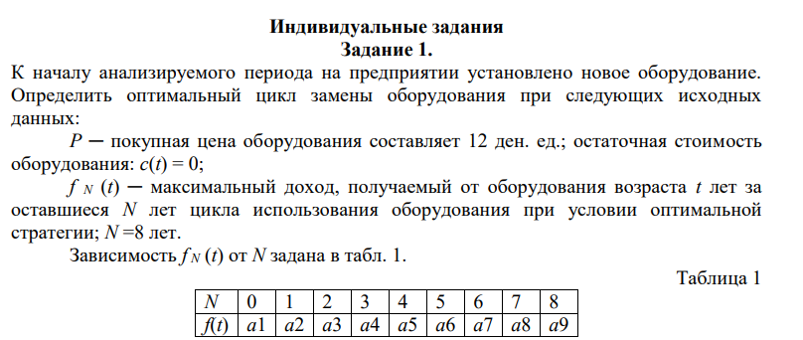
Задание 1 | Пелих Н.А. | 51004
Вариант 20
 |  |  |  |  |  |  |  |  |  |  |  |  | P | 14 | N | f(t)
 |  |  |  |  |  |  |  |  |  |  |  |  | a1 | 14 | 0 | 14
 |  |  |  |  |  |  |  |  |  |  |  |  | a2 | 13 | 1 | 13
 |  |  |  |  |  |  |  |  |  |  |  |  | a3 | 12 | 2 | 12
 |  |  |  |  |  |  |  |  |  |  |  |  | a4 | 10 | 3 | 10
 |  |  |  |  |  |  |  |  |  |  |  |  | a5 | 7 | 4 | 7
 |  |  |  |  |  |  |  |  |  |  |  |  | a6 | 4 | 5 | 4
 |  |  |  |  |  |  |  |  |  |  |  |  | a7 | 1 | 6 | 1
 |  |  |  |  |  |  |  |  |  |  |  |  | a8 | 0 | 7 | 0
 |  |  |  |  |  |  |  |  |  |  |  |  | a9 | 0 | 8 | 0

t | Bm(t)save | Bm(t)change | MAX |  | t | Bm(t)save | Bm(t)change | MAX |  | t | Bm(t)save | Bm(t)change | MAX |  | Fn(t) | 0 | 1 | 2 | 3 | 4 | 5 | 6 | 7 | 8
1)t=0 | 14 | 0 | 14 | 6 | 4)t=0 | 49 | 35 | 49 | 1 | 7)t=0 | 27 | 13 | 27 | 3 |  | N | N-1 | 7 | 6 | 5 | 4 | 3 | 2 | 1
t=1 | 13 | 0 | 13 |  | t=1 | 42 | 35 | 42 |  | t=1 | 25 | 13 | 25 |  | f1 | 14 | 13 | 12 | 10 | 7 | 4 | 1 | 0 | 0
t=2 | 12 | 0 | 12 |  | t=2 | 12 | 35 | 0 |  | t=2 | 22 | 13 | 22 |  | f2 | 27 | 25 | 22 | 17 | 0 | 0 | 0 | 0 | 0
t=3 | 10 | 0 | 10 |  | t=3 | 10 | 35 | 0 |  | t=3 | 17 | 13 | 17 |  | f3 | 39 | 35 | 29 | 0 | 0 | 0 | 0 | 0 | 0
t=4 | 7 | 0 | 7 |  | t=4 | 7 | 35 | 0 |  | t=4 | 11 | 13 | 0 |  | f4 | 49 | 42 | 0 | 0 | 0 | 0 | 0 | 0 | 0
t=5 | 4 | 0 | 4 |  | t=5 | 4 | 35 | 0 |  | t=5 | 5 | 13 | 0 |  | f5 | 56 | 0 | 0 | 0 | 0 | 0 | 0 | 0 | 0
t=6 | 1 | 0 | 1 |  | t=6 | 1 | 35 | 0 |  | t=6 | 1 | 13 | 0 |  | f6 | 14 | 13 | 12 | 10 | 7 | 4 | 1 | 0 | 0
t=7 | 0 | 0 | 0 |  | t=7 | 0 | 35 | 0 |  | t=7 | 0 | 13 | 0 |  | f7 | 27 | 25 | 22 | 17 | 0 | 0 | 0 | 0 | 0
t=8 | 0 | 0 | 0 |  | t=8 | 0 | 35 | 0 |  | t=8 | 0 | 13 | 0 |  | f8 | 39 | 35 | 29 | 0 | 0 | 0 | 0 | 0 | 0
2)t=0 | 27 | 13 | 27 | 3 | 5)t=0 | 56 | 42 | 56 | 0 | 8)t=0 | 39 | 25 | 39 | 2
t=1 | 25 | 13 | 25 |  | t=1 | 13 | 42 | 0 |  | t=1 | 35 | 25 | 35 |  | Ответ: Для получения максимальной прибыли от использования оборудования в восьмиэтапном процессе оптимальный цикл состоит в замене оборудования через каждые 4 года(на 5ый год).
t=2 | 22 | 13 | 22 |  | t=2 | 12 | 42 | 0 |  | t=2 | 29 | 25 | 29
t=3 | 17 | 13 | 17 |  | t=3 | 10 | 42 | 0 |  | t=3 | 10 | 25 | 0
t=4 | 11 | 13 | 0 |  | t=4 | 7 | 42 | 0 |  | t=4 | 7 | 25 | 0
t=5 | 5 | 13 | 0 |  | t=5 | 4 | 42 | 0 |  | t=5 | 4 | 25 | 0
t=6 | 1 | 13 | 0 |  | t=6 | 1 | 42 | 0 |  | t=6 | 1 | 25 | 0
t=7 | 0 | 13 | 0 |  | t=7 | 0 | 42 | 0 |  | t=7 | 0 | 25 | 0
t=8 | 0 | 13 | 0 |  | t=8 | 0 | 42 | 0 |  | t=8 | 0 | 25 | 0
3)t=0 | 39 | 25 | 39 | 2 | 6)t=0 | 14 | 0 | 14 | 6
t=1 | 35 | 25 | 35 |  | t=1 | 13 | 0 | 13
t=2 | 29 | 25 | 29 |  | t=2 | 12 | 0 | 12
t=3 | 10 | 25 | 0 |  | t=3 | 10 | 0 | 10
t=4 | 7 | 25 | 0 |  | t=4 | 7 | 0 | 7
t=5 | 4 | 25 | 0 |  | t=5 | 4 | 0 | 4
t=6 | 1 | 25 | 0 |  | t=6 | 1 | 0 | 1
t=7 | 0 | 25 | 0 |  | t=7 | 0 | 0 | 0
t=8 | 0 | 25 | 0 |  | t=8 | 0 | 0 | 0

